Entradas y Salidas
IDENTIFICACIÓN DE ENTRADAS Y SALIDAS DE PROCESOS

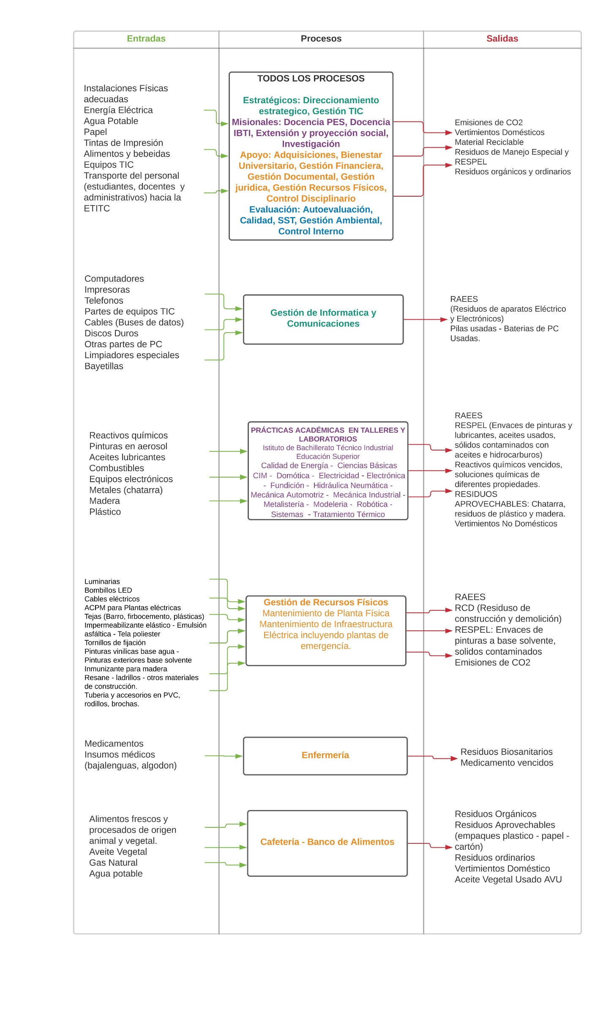

 | uso de equipos TIC
 | uso de las instalaciones
 | consumo de alimentos y bebidas
 | uso de vehiculos intitucionales
 | transporte de estudiantes IBTI hacia y desde la ETITC
 | Transporte de colaboradores y estudiantes PES hacia y desde la ETITC
 | orden, limpieza y desinfección de las instalaciones
 | mantenimiento de la Planta Física
 | mantenimiento de la infraestructura eleéctrica
 | producción de alimentos y bebeidas

